Sheet1
是否争取到资源了 | 已有排期 | 新品 |  | 类目 | 品牌 | 商品名称 | B端 | C端 | 营销活动 | 图片 | 图片 | 佣金率 | 卖点【写的详细点】 | 货号 | 面料成分 | 货值备注 | 颜色 | 规格 | 是否安排寄样了 | 样品到了吗
你不用填 | 你不用填 | 新品 | 白鲟 | 男装 | 罗蒙ROMON | 【三防冰丝裤】夏季冰感透气裤子男士运动裤潮流束脚男款休闲长裤 |  |  | 任选2件 | 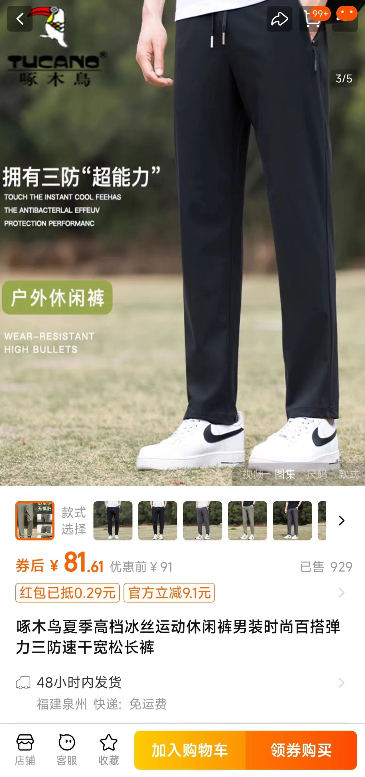 | 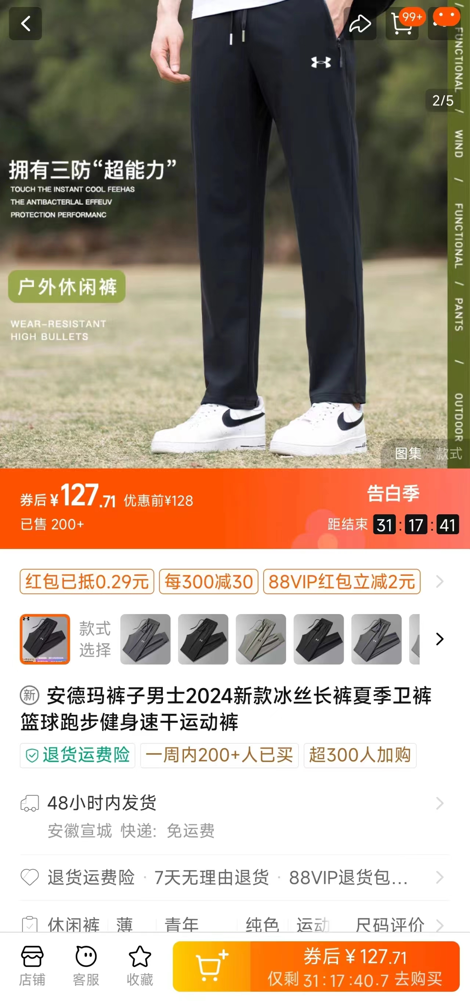 |  | 卖点：三防面料 1、防水：可以避免水溅到裤子上快速渗透，保持裤子表面相对干燥，即使遇到小雨等情况也能一定程度上防止打湿 2、防污：使得灰尘、污渍等不容易附着在裤子上，或者即使附着也比较容易清理干净 3、防紫外线：与普通裤子相比，它能更好地保护你在户外活动时免受紫外线的伤害，让你可以更加自在地享受阳光，比如在散步、骑行或者进行其他户外活动时，不用担心腿部受到过多紫外线的侵袭。而且，它的防紫外线功能不会影响其冰丝材质本身所具有的凉爽、舒适等特性，给你带来全方位的良好体验 4、冰丝材质能快速吸收汗水并挥发，保持肌肤干爽，减少闷热感。面料触感柔软，如同第二层皮肤，穿着非常舒适 。不易起皱，易于打理，保持裤子的整洁美观。重量轻，有弹性，穿着无负担，且贴合身形，易于运动 5、价格佣金划算 | 款号：LH6167 价格： 素材ID： 会场ID： | 80%锦纶 20%氨纶 |  | 黑色平脚 灰色平脚 卡其平脚 黑色束脚 灰色束脚 卡其束脚 |  | 是 | 已有 | 案例
 |  |  |  |  |  |  |  |  |  | 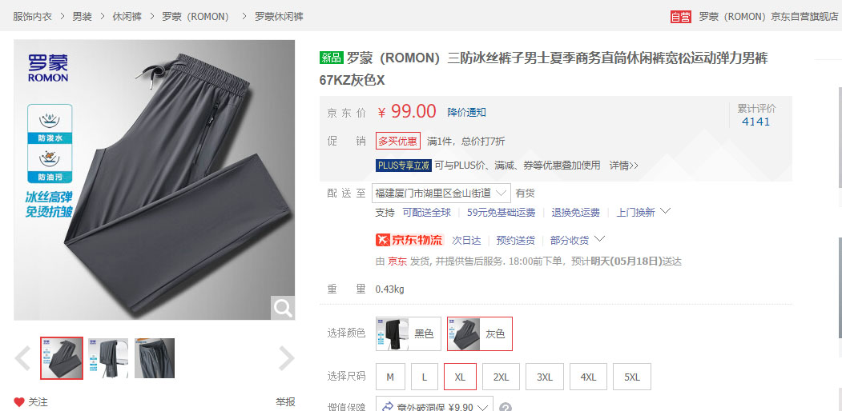 |  |  | 这两个要是来不及写，可以后面补给我

